EF-BP-123 (ใช้)
บริษัท โตโยต้านนทบุรี ผู้จำหน่ายโตโยต้า จำกัด
ตารางการตรวจเช็คและบำรุงรักษา เครื่องวอชเชอร์เวลเดอร์ (เครื่องกระตุกไฟฟ้า) พ.ศ...............
แผนก.......................................สาขา.....................

ประจำเดือน | ลำดับ | รายการตรวจเช็ค | รายละเอียดในการตรวจเช็ค |  | ......ม.ค. | ......ก.พ. | .......มี.ค. | ......เม.ย. | ......พ.ค. | ......มิ.ย. | ......ก.ค. | ......ส.ค. | .......ก.ย. | .......ต.ค. | ......พ.ย. |  | ........ธ.ค.
 | 1 | สายเมนไฟเข้าเครื่อง | สภาพภายนอกสมบูรณ์ ไม่มีรอยรั่ว,หุ้มสายไฟต้อง
 |  |  | ไม่ฉีกขาด,ปลั๊กไฟไม่แตก
 | 2 | สายเชื่อมและสายกราวด์ | ฉนวนหุ้มสายไฟต้องไม่ฉีกขาด
 | 3 | ตรวจสอบปากคีบกราวด์ | สามารถคีบจับชิ้นงานได้แน่นหนา, จุดต่อสายไฟแน่น
 | 4 | ตรวจสอบด้ามกระตุก | ต้องอยุ่ในสภาพปกติ พร้อมใช้งานด้วยอุปกรณ์มาตรฐาน
 |  |  | ไม่บิดงอหรือแตกร้าว
 | 5 | ตรวจสอบสวิทช์เปิด-ปิด | โดยการเสียบปลั๊ก เปิดสวิทช์เปิดเครื่อง ไฟแสดงสถานะ
 |  |  | ต่างๆ ต้องติด, ตัวเลขแสดงค่าครบ
 | 6 | ไฟเข้าเครื่อง, | เมื่อ ปิดสวิทช์ ไฟแสดงสถานะต่างๆ ดับลงทันที
 |  | ไฟแสดงสถานะ
ลงชื่อผู้ตรวจเช็ค
ลงชื่อผู้ตรวจสอบ (หัวหน้างาน)

ü
û
ข้อปฎิบัติ |  |  |  | สัญลักษณ์ | บันทึกปัญหาที่พบและแนวทางการแก้ไข
1. ต้องตรวจเช็คตามหัวข้อที่กำหนดก่อนเริ่มปฎิบัติงานทุกวัน |  |  |  | ปกติ | วันที่ |  | ปัญหาที่พบ |  |  |  |  | แนวทางแก้ไข |  |  |  | ผู้บันทึก
2. หากพบว่ามีปัญหาให้แจ้งหัวหน้าช่างทันที |  |  |  | ไม่ปกติ
3. กรณีพบความผิดปกติหรือใช้งานไม่ได้ต้องแขวนป้ายห้ามใช้งาน |  |  |  | แก้ไขแล้ว
และแจ้งหัวหน้าให้รีบดำเนินการแจ้งซ่อมตามขั้นตอน

เอกสารฉบับที่ / วันที่ออกเอกสาร / วันที่มีผลบังคับใช้ : 5 /20/09/2561 / 01/10/2561 |  |  |  |  |  |  |  |  |  |  |  |  |  |  |  |  |  | EF-OFF-123

เชื่อมกระตุก GYS
บริษัท โตโยต้านนทบุรี ผู้จำหน่ายโตโยต้า จำกัด
ตารางการตรวจเช็คและบำรุงรักษา เครื่องวอชเชอร์เวลเดอร์ (เครื่องกระตุกไฟฟ้า)
GYS : GYSPOT 3902

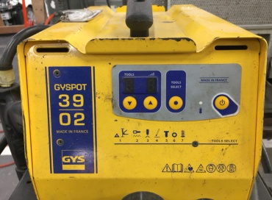
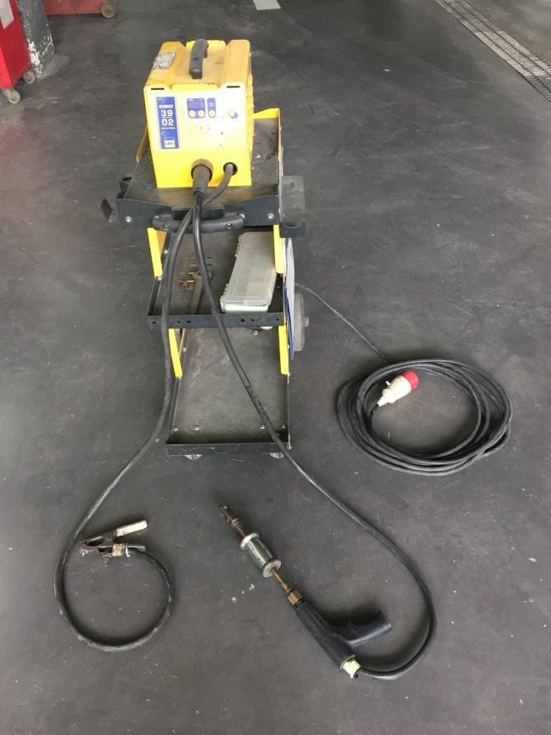
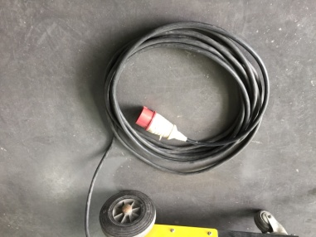

ปิดเครื่อง

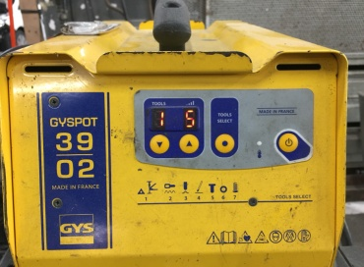

เปิดเครื่อง

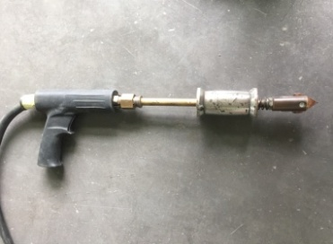

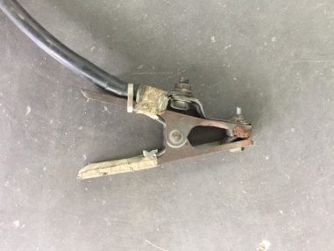

ลำดับ | รายการตรวจเช็ค |  | รายละเอียดในการตรวจเช็ค
1 | สายเมนไฟเข้าเครื่อง |  | สภาพภายนอกสมบูรณ์ ไม่มีรอยรั่ว,หุ้มสายไฟต้องไม่ฉีกขาด,ปลั๊กไฟไม่แตก
2 | สายเชื่อมและสายกราวด์ |  | ฉนวนหุ้มสายไฟต้องไม่ฉีกขาด
3 | ตรวจสอบปากคีบกราวด์ |  | สามารถคีบจับชิ้นงานได้แน่นหนา, จุดต่อสายไฟแน่น
4 | ตรวจสอบด้ามกระตุก |  | ต้องอยุ่ในสภาพปกติ พร้อมใช้งานด้วยอุปกรณ์มาตรฐาน ไม่บิดงอหรือแตกร้าว
5 | ตรวจสอบสวิทช์เปิด-ปิด |  | โดยการเสียบปลั๊ก เปิดสวิทช์เปิดเครื่อง ไฟแสดงสถานะต่างๆต้องติด, ตัวเลขแสดงค่าครบ และ
 | ไฟเข้าเครื่อง,ไฟแสดงสถานะ |  | เมื่อ "ปิดสวิทช์" ไฟแสดงสถานะต่างๆ ดับลงทันที

หมายเหตุ | : | ให้เลือกใช้ภาพประกอบให้ตรงตามประเภทอุปกรณ์ที่ใช้หน้างานจริง
 | : | ทำความสะอาดตัวเครื่องหลังจากใช้งานทุกครั้ง

เชื่อมกระตุก YASHIMA
บริษัท โตโยต้านนทบุรี ผู้จำหน่ายโตโยต้า จำกัด
ตารางการตรวจเช็คและบำรุงรักษา เครื่องวอชเชอร์เวลเดอร์ (เครื่องกระตุกไฟฟ้า)
YASHIMA : STUD-MATIC III

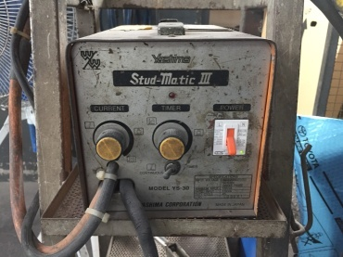
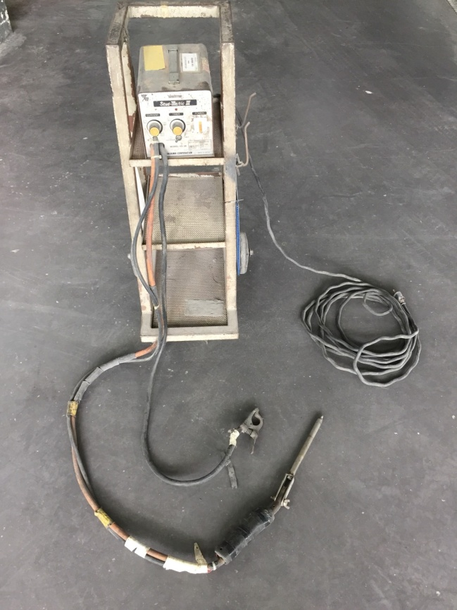
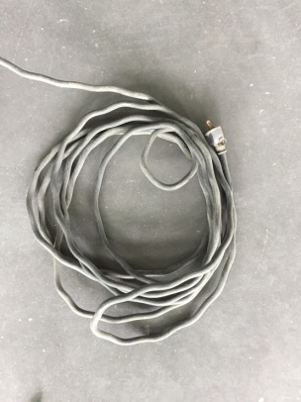

ปิดเครื่อง
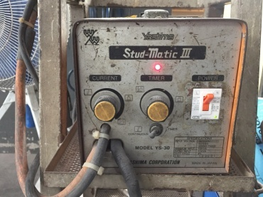

เปิดเครื่อง

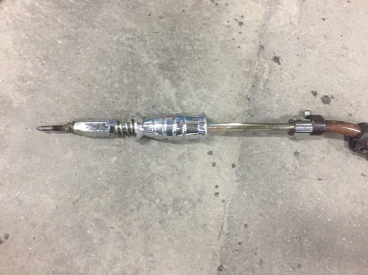

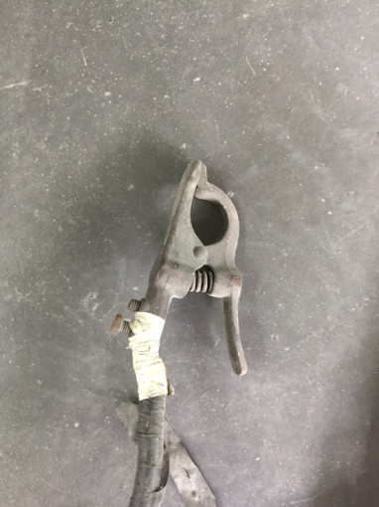

ลำดับ | รายการตรวจเช็ค |  |  | รายละเอียดในการตรวจเช็ค
1 | สายเมนไฟเข้าเครื่อง |  |  | สภาพภายนอกสมบูรณ์ ไม่มีรอยรั่ว,หุ้มสายไฟต้องไม่ฉีกขาด, ปลั๊กไฟไม่แตก
2 | สายเชื่อมและสายกราวด์ |  |  | ฉนวนหุ้มสายไฟต้องไม่ฉีกขาด
3 | ตรวจสอบปากคีบกราวด์ |  |  | สามารถคีบจับชิ้นงานได้แน่นหนา, จุดต่อสายไฟแน่น
4 | ตรวจสอบด้ามกระตุก |  |  | ต้องอยุ่ในสภาพปกติ พร้อมใช้งานด้วยอุปกรณ์มาตรฐาน ไม่บิดงอหรือแตกร้าว
5 | ตรวจสอบสวิทช์เปิด-ปิด |  |  | โดยการเสียบปลั๊ก เปิดสวิทช์เปิดเครื่อง ไฟแสดงสถานะต่างๆต้องติด และ เมื่อ ปิดสวิทช์
 | ไฟเข้าเครื่อง,ไฟแสดงสถานะ |  |  | ไฟแสดงสถานะต่างๆ ดับลงทันที

หมายเหตุ |  | : | ให้เลือกใช้ภาพประกอบให้ตรงตามประเภทอุปกรณ์ที่ใช้หน้างานจริง
 |  | : | ทำความสะอาดตัวเครื่องหลังจากใช้งานทุกครั้ง

